Voorblad



Bijlage 2. Programma van eisen

Levering mini- en rolcontainers
 | inclusief afvalemmers, chips en chipstickers
 | voor | Reinigingsdiensten Rd4 en GR Geul en Maas

Inhoud
 | E1: | Eisen chips (Onderdeel 1)
 | E1b: | Bijlage chips
 | E2: | Eisen minicontainers (Onderdeel 2)
 | E2b: | Bijlage logo's
 | E3: | Eisen afvalemmers (Onderdeel 3)
 | E4: | Eisen 4-wielcontainers (Onderdeel 4)

 | Akkoord bevinding: Programma van eisen
 | Naam inschrijver:
 | Naam bevoegd persoon:
 | Handtekening bevoegd persoon:
 | Referentienr.: GR240374/RH/jva

E1b bijlage chips
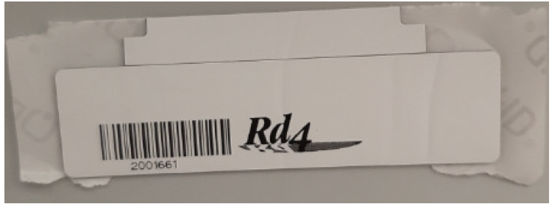
Bijlage 2. Programma van eisen - E1b: Bijlage chips
Afbeelding 1:
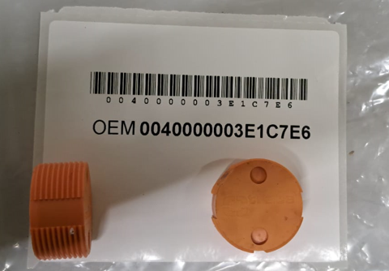

Afbeelding 2:
 | Voorbeeld!
 | - GR Geul en Maas: geen logo
 | - Rd4: met logo (zie E2b bijlage logo's)

E2b bijlage logo's
Bijlage 2. Programma van eisen - E2b: Bijlage logo's
Logo('s) Geul en Maas:



Logo Rd4:

